資產負債表
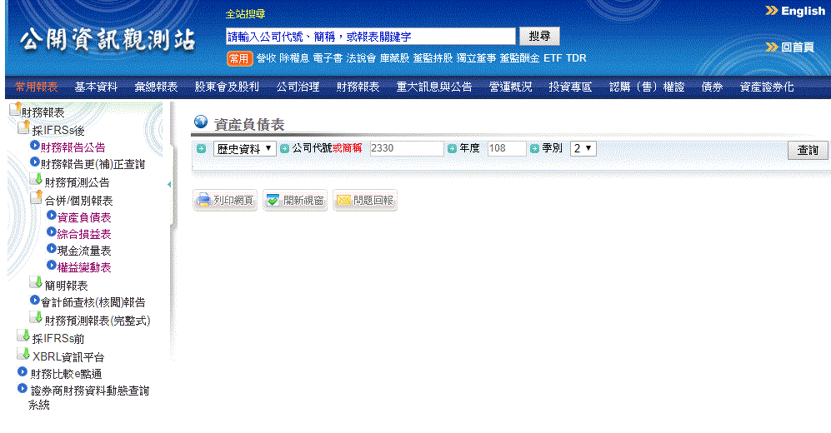
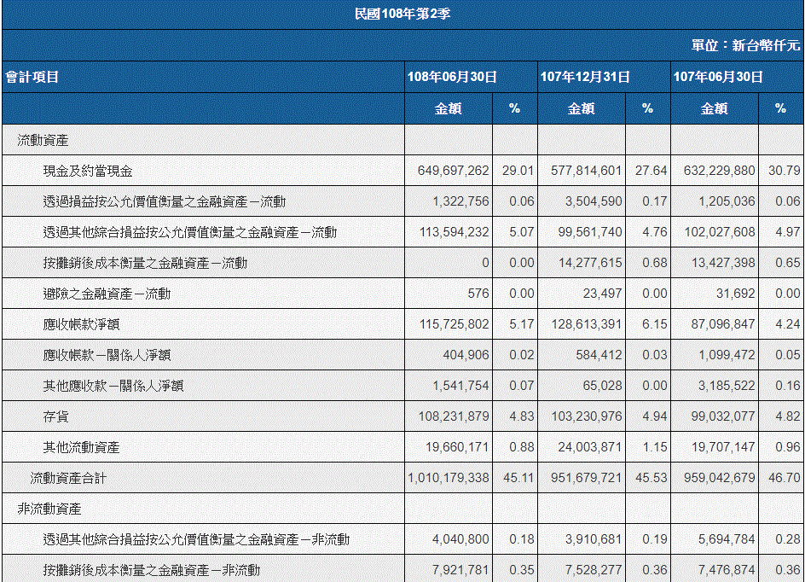
102年後
https://mops.twse.com.tw/mops/web/t164sb03

101年前(含)
https://mops.twse.com.tw/mops/web/t05st33

舊資料要設定紅框

每年
5月15
8月14
11月14
3月31
抓最新資料

紅框是要抓的資料(含百分比)
紅框單位也要注意

要抓的資料
102後
 |  | 101前 |  |  |  |  |  |  |  |  |  |  | 流動比率
資產 |  |  |  |  |  |  |  |  |  |  |  |  | 流動資產／流動負債
現金及約當現金 |  | 流動資產 |  |  | 顯示方式
透過損益按公允價值衡量之金融資產－流動 | 加總為"短期投資" | 現金及約當現金 |  |  | 副標題 | 概要 | 資產 | 負債 | 權益 |  |  |  | 速動比率
公式
透過其他綜合損益按公允價值衡量之金融資產－流動 |  | 公平價值變動列入損益之金融資產-流動 | 加總為"短期投資" |  |  | 項目 |  |  |  |  |  |  | （流動資產－存貨）／流動負債
按攤銷後成本衡量之金融資產－流動 |  | 備供出售金融資產-流動 |  |  | 時間
避險之金融資產－流動 |  | 持有至到期日金融資產-流動 |  |  | 新 | 概要 |  |  |  |  |  |  | 債務權益比
應收帳款淨額 | 加總為"應收帳款" | 應收帳款淨額 | 加總為"應收帳款" |  |  | 資產總額 | 負債總額 | 權益總額 | 流動比率 | 速動比率 | 債務權益比 |  | 負債總額／權益總額＊１００％
應收帳款－關係人淨額 |  | 應收帳款–關係人淨額
其他應收款－關係人淨額 |  | 其他應收款–關係人 |  |  |  | 資產
存貨 |  | 存 貨 |  |  |  | 現金及約當現金 | 短期投資 | 應收帳款 | 存貨 | 流動資產 | 長期資產 | 固定資產 | 其他資產 | 非流動資產 | 資產總額
流動資產合計 | 改為"流動資產" | 流動資產
透過其他綜合損益按公允價值衡量之金融資產－非流動 | 加總為"長期投資" | 基金及投資 | 改為"長期投資" |  |  | 負債
按攤銷後成本衡量之金融資產－非流動 |  | 固定資產淨額 | 改為"固定資產" |  |  | 短期借款 | 應付帳款 | 流動負債 | 長期負債 | 其他負債 | 非流動負債 | 負債總額
採用權益法之投資 |  | 無形資產合計 | 加總為"其他資產"
不動產、廠房及設備 | 改為"固定資產" | 其他資產合計 |  |  |  | 權益
使用權資產 | 加總為"其他資產" | 非流動資產 | 上面3項合計 |  | 舊 | 股本合計 | 資本公積合計 | 保留盈餘合計 | 權益總額
無形資產 |  | 資產總計
遞延所得稅資產 |  | 負債及股東權益
其他非流動資產 |  | 負債
非流動資產合計 | 改為"非流動資產" | 短期借款
資產總額 |  | 應付帳款 | 加總為"應付帳款"
負債 |  | 應付帳款–關係人
短期借款 |  | 流動負債
應付帳款 | 加總為"應付帳款" | 應付公司債 | 加總為"長期負債"
應付帳款－關係人 |  | 長期借款
流動負債合計 | 改為"流動負債" | 長期應付票據及款項
應付公司債 | 改為"長期負債" | 其他負債合計 | 改為"其他負債"
遞延所得稅負債 | 加總為"其他負債" | 非流動負債 | 上面2項合計
租賃負債－非流動 |  | 負債總計
其他非流動負債 |  | 股東權益 | 改為"歸屬於母公司業主之權益"
非流動負債合計 | 改為"非流動負債" | 股本
負債總額 |  | 普通股股本 | 加總為"股本合計"
歸屬於母公司業主之權益 |  | 特別股股本 |  | 這項不一定每間公司都有
股本合計 |  | 資本公積合計
資本公積合計 |  | 保留盈餘合計
保留盈餘合計 |  | 股東權益其他調整項目合計 | 改為"權益總額"
權益總額

